ModeEmploi
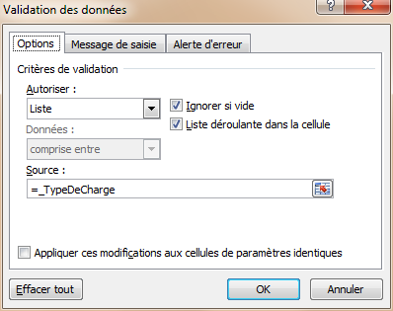
Onglet "Repartition"
 | L'onglet "Repartition" contient en lignes les différents lots de copropriétés

 | La première colonne contenant le numéro du Lot est l'identifiant qui est utilisé dans l'onglet "Charges"
 | Les 4 colonnes suivantes (2,3,4 et5) permettent de caractériser les lots
 | Les colonnes suivantes contiennent les tantièmes pour différents types de charge
 | Deux zones de cellules sont nommées, afin d'être réutilisées simplement dans les autres onglets
 |  | _TableauRepartition: fait référence à =Repartition!L3C1:L229C29
 |  | _TypeDeCharge: fait référence à =Repartition!L2C6:L2C29

Onglet "Charges" ("Charges_1" ou "Charges_9")
 | En lignes, la liste des copropriétaires

 | Première colonne: nom des propriétaires
 | Les colonnes 2 à 8 permettent de stocker les numéros des lots possédés par ces propriétaires
 | (Ce sont les numéros de lot correspondant à la colonne 1 de l'onglet "Repartition")

 | Pour calculer la répartition d'une dépense, il suffit de sélectionner en L3C9, le type de charge:

 | Et en L3C10, le montant des charges à répartir

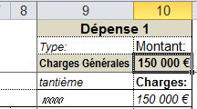

 | La colonne 9 contient par propriétaire la somme des tantième correspondant au type de charge choisi en L3C9
 | et des différents lots lui appartenant (colonnes 2 à 8). Cette somme est obtenue par la formule:
 |  | =SOMMEPROD((INDEX(_TableauRepartition;;1)=LC2:LC8)*(DECALER(INDEX(_TableauRepartition;;1);;EQUIV(L3C;_TypeDeCharge;0)+4)))

 | La colonne 10 contient par propriétaire la part de charges lui revenant

 | Une zone de cellule est nommée, pour être utilisée dans l'onglet "Biens"
 |  | _Proprietaire: fait référence à =Charges_1!L6C1:L83C8

Onglet "Biens"
 | Il permet pour un propriétaire choisi, d'afficher le détail des différents lots qu'il possède

Choix du type de charges

 | Dans l'onglet "Charges", le choix du type de charges a été obtenu en appliquant "Données" -> "Validation de données":

